상품제안서
대용량 접이식 장바구니 중형/대형 | 상품코드: S42117

 |  |  |  |  |  |  | 02-713-8555 | www.synergygift.co.kr
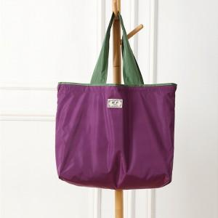 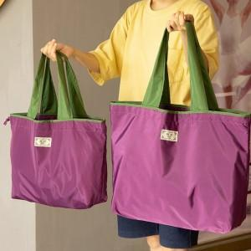

【상세/제작정보】 | 컬러전사 인쇄 별도 문의 바랍니다.

【인쇄/포장옵션】 | 실크, 풀칼라 / OPP(비닐)

【공급단가】 | 수량 | 100~ | 300~ | 1,000~ | 3,000~ | 5,000~
*VAT별도 | 중형 | 3,640원 | 3,320원 | 2,920원 | 2,730원 | 2,570원
 | 대형 | 3,900원 | 3,560원 | 3,150원 | 2,960원 | 2,800원

【상품 URL】 | https://www.synergygift.co.kr:443/src/goods_detail.php?gdno=42117

